cursor_oddity
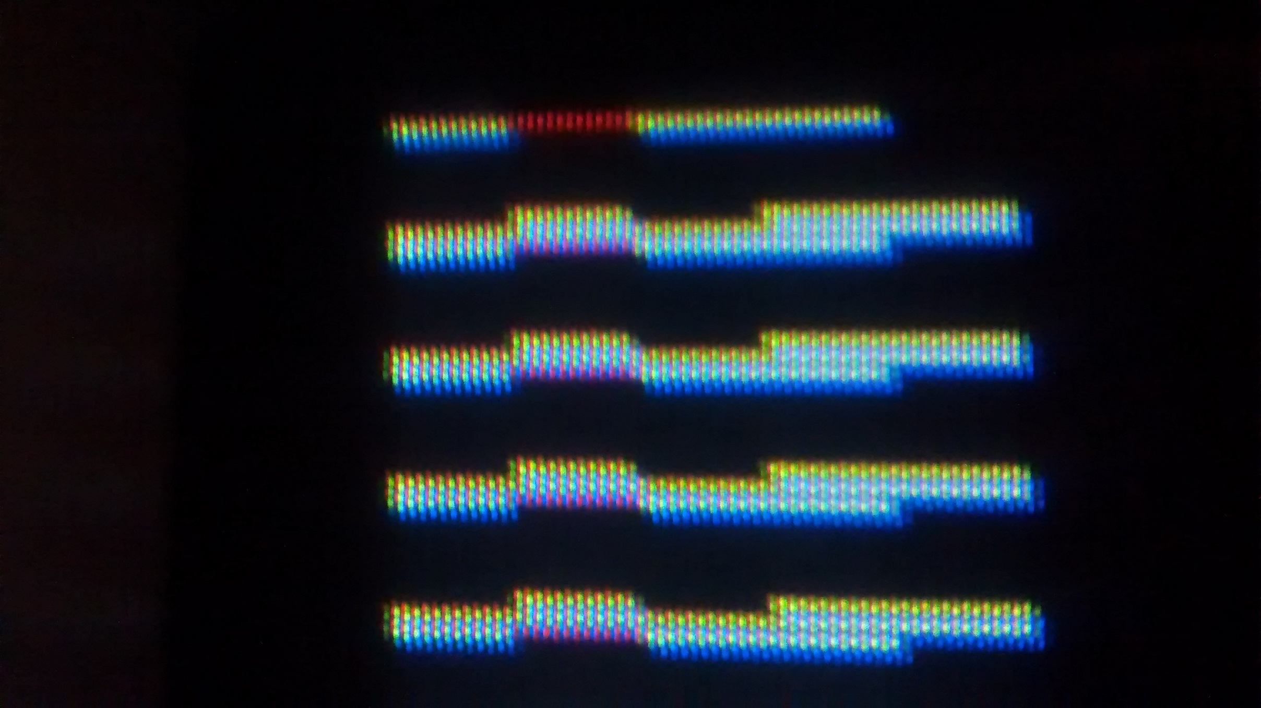
 | CRTC col. | -1 | 0 | 1 | 2 | 3
 | cursor addr | b00 | b00 | b01 | b02 | b03
physical char row | CRTC raster
0 | 0 | b00 r0 | b00 r0 | b01 r0 | b02 r0 | b03 r0
0 | 1 | b00 r1 | b00 r1 | b01 r1 | b02 r1 | b03 r1
0 | 2 | b00 r2 | b00 r2 | b01 r2 | b02 r2 | b03 r2
0 | 3 | b00 r3 | b00 r3 | b01 r3 | b02 r3 | b03 r3
0 | 4 | b00 r4 | b00 r4 | b01 r4 | b02 r4 | b03 r4
0 | 5 | b00 r5 | b00 r5 | b01 r5 | b02 r5 | b03 r5
0 | 6 | b00 r6 | b00 r6 | b01 r6 | b02 r6 | b03 r6
0 | 7 | b00 r7 | b00 r7 | b01 r7 | b02 r7 | b03 r7
1 | 0 | b00 r0 | b00 r0 | b01 r0 | b02 r0 | b03 r0
1 | 1 | b00 r1 | b00 r1 | b01 r1 | b02 r1 | b03 r1
1 | 2 | b00 r2 | b00 r2 | b01 r2 | b02 r2 | b03 r2
1 | 3 | b00 r3 | b00 r3 | b01 r3 | b02 r3 | b03 r3
1 | 4 | b00 r4 | b00 r4 | b01 r4 | b02 r4 | b03 r4
1 | 5 | b00 r5 | b00 r5 | b01 r5 | b02 r5 | b03 r5
1 | 6 | b00 r6 | b00 r6 | b01 r6 | b02 r6 | b03 r6
1 | 7 | b00 r7 | b00 r7 | b01 r7 | b02 r7 | b03 r7
2 | 0 | b00 r0 | b00 r0 | b01 r0 | b02 r0 | b03 r0
2 | 1 | b00 r1 | b00 r1 | b01 r1 | b02 r1 | b03 r1
2 | 2 | b00 r2 | b00 r2 | b01 r2 | b02 r2 | b03 r2
2 | 3 | b00 r3 | b00 r3 | b01 r3 | b02 r3 | b03 r3
2 | 4 | b00 r4 | b00 r4 | b01 r4 | b02 r4 | b03 r4
2 | 5 | b00 r5 | b00 r5 | b01 r5 | b02 r5 | b03 r5
2 | 6 | b00 r6 | b00 r6 | b01 r6 | b02 r6 | b03 r6
2 | 7 | b00 r7 | b00 r7 | b01 r7 | b02 r7 | b03 r7

Pic from actual Master

